INGRESO DE DATOS

Bupa Global Latinoamérica
BUPA MAX
Region Cono Sur
Argentina, Chile, Paraguay, Uruguay

COTIZACIÓN DE SEGURO MÉDICO

1. INGRESE LOS DATOS DEL PROPUESTO ASEGURADO :

 | Nombre del Asegurado principal : | NOMBRE Y APELLIDO

 |  |  | Número de adultos en la póliza : | 1 | Número de hijos en la póliza : | 0

 |  |  | Edad del titular : | 18 | Edad de cónyuge : | 18

2. INGRESE EL NOMBRE DE LA AGENCIA ASESORA :

 | Nombre de la Agencia : | AGENCIA

COTIZAR
3. ESCOJA EL PRODUCTO PARA VISUALIZAR LA COTIZACION RESPECTIVA :

Bupa MAX
Bupa Global Latinoamérica
BUPA MAX
Region Cono Sur
Argentina, Chile, Paraguay, Uruguay

COTIZACION DE SEGURO MÉDICO

BENEFICIOS |  | Nombre del asegurado : | NOMBRE Y APELLIDO
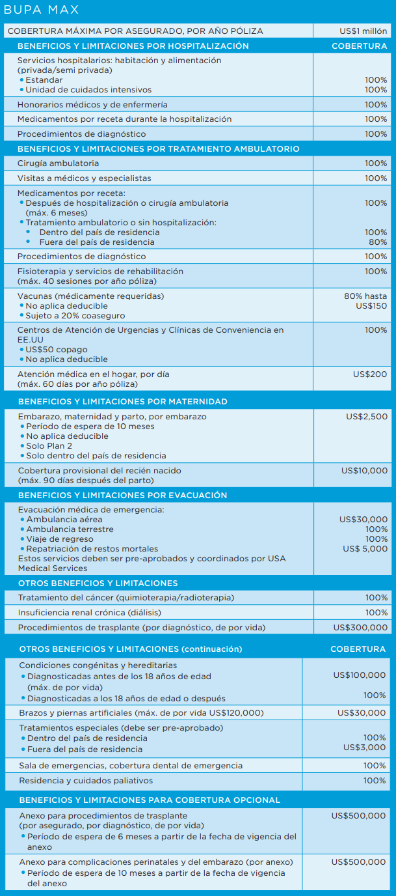
 |  | Broker / Agente : | AGENCIA

 |  |  |  | Número de adultos en la póliza: | 1 |  | Edad de Titular : | 18

 |  |  |  | Número hijos (menos 24 de años): | 0 |  | Edad de Cónyuge: | 18

 |  |  |  | Fecha de cotización: | 2021-11-04 16:54:53

 |  |  |  | TRUE |  | COMPLICACIONES DE MATERNIDAD

 |  |  |  | TRUE |  | TRASPLANTE DE ORGANOS

 | Deducibles |  |  | PLAN 2 | PLAN 3 | PLAN 4 | PLAN 5 | PLAN 6
 | Dentro o fuera del pais de residencia |  |  | $2,500.00 | $5,000.00 | $10,000.00 | $20,000.00 | $50,000.00

 | Tarifas Anuales
 | Prima de Titular : |  |  | $1,474.00 | $1,063.00 | $858.00 | $674.00 | $472.00
 | Prima de Cónyuge |  |  | $- | $- | $- | $- | $-
 | Primas Hijos : |  |  | $- | $- | $- | $- | $-
 | Prima Rider Complic. Maternidad |  |  | $225.00 | $225.00 | $225.00 | $225.00 | $225.00
 | Prima Rider Trasplante Organos |  |  | $300.00 | $300.00 | $300.00 | $300.00 | $300.00
 | TOTAL PRIMA NETA : |  |  | $1,999.00 | $1,588.00 | $1,383.00 | $1,199.00 | $997.00
 | Costo Administrativo Anual : |  |  | $75.00 | $75.00 | $75.00 | $75.00 | $75.00
 | GRAN TOTAL : |  |  | $2,074.00 | $1,663.00 | $1,458.00 | $1,274.00 | $1,072.00

 | Tarifas Semestrales
 | Prima de Titular : |  |  | $781.22 | $563.39 | $454.74 | $357.22 | $250.16
 | Prima de Cónyuge |  |  | $- | $- | $- | $- | $-
 | Primas Hijos : |  |  | $- | $- | $- | $- | $-
 | Prima Rider Complic. Maternidad |  |  | $119.25 | $119.25 | $119.25 | $119.25 | $119.25
 | Prima Rider Trasplante Organos |  |  | $159.00 | $159.00 | $159.00 | $159.00 | $159.00
 | TOTAL PRIMA NETA : |  |  | $1,059.47 | $841.64 | $732.99 | $635.47 | $528.41
 | Costo Administrativo Anual : |  |  | $75.00 | $75.00 | $75.00 | $75.00 | $75.00
 | GRAN TOTAL (1ra Cuota) : |  |  | $1,134.47 | $916.64 | $807.99 | $710.47 | $603.41
 | GRAN TOTAL (2da Cuota) : |  |  | $1,059.47 | $841.64 | $732.99 | $635.47 | $528.41
 | Tarifas en US $ - Válidas desde 01 Enero 2022
 | Este presupuesto solamente tiene carácter informativo y en ningún momento expresa compromiso legal para suministrarle cobertura de seguro. La emisión de una póliza de seguro Bupa está sujeta a todas las evaluaciones de riesgo por parte de Bupa y a la recepción de todos los pagos de prima requeridos.

